상품제안서
플랜체크 미니에코백+담요세트 | 상품코드: F22480

 |  |  |  |  |  |  | 02-412-0044 | www.easy1.co.kr
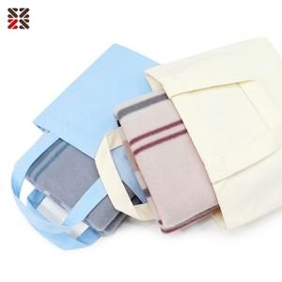

【상세/제작정보】 | <p>※ 8/30 아이보리 미니 에코백 일시 품절입니다.​</p>

【인쇄/포장옵션】 | 실크, 자수 / OPP(비닐)

【공급단가】 | 수량 | 200~ | 500~ | 1,000~ | 3,000~ | 5,000~
*VAT별도 | 단가 | 5,370원 | 5,280원 | 5,160원 | 5,030원 | 4,940원

【상품 URL】 | https://dev.easy1.co.kr:443/src/goods_detail.php?gdno=22480

